Hoja1
2023-08-25 14:36:18

LA PAZ 28 - HAEDO 4460-2005
BUENOS AIRES luquearti@gmail.com
____________________________________________________________________________________

"CAJAS de MADERA”
“ PINO - FIBRO ”
Para ENROLLADORES
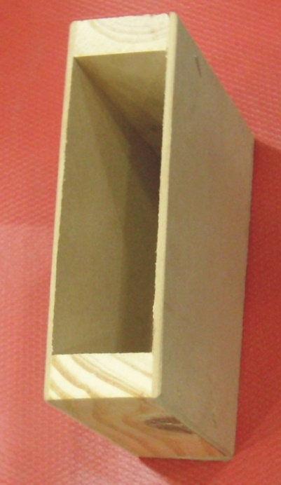
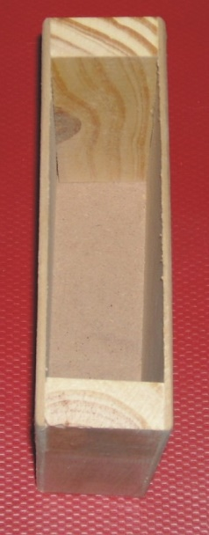

COD. | DESCRIPCION | PRECIO
CAJ-4 | CAJA p/ ENROLLADOR CHICA | 311.37
CAJ-6 | CAJA p/ ENROLLADOR GRANDE | 375.57

